volet battant
 |  | Document No : | #N/A

 |  |  | #N/A
 |  |  | #N/A
 |  |  | #N/A
 |  |  | #N/A | #N/A

Représentant | #N/A

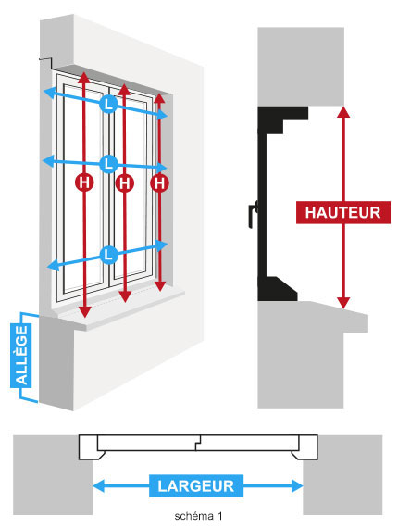
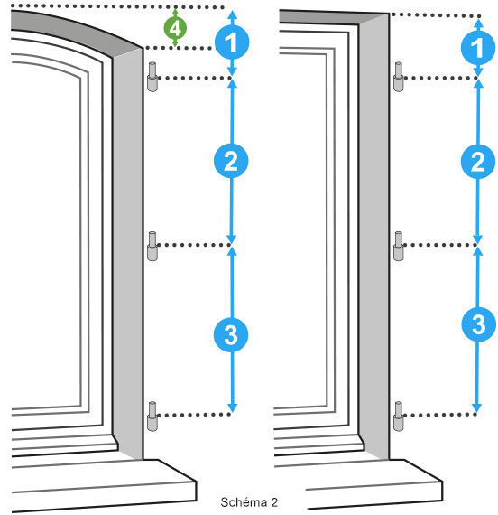

 | HAUTEUR TABLEAU HT :
 | LARGEUR TABLEAU LT :
 | HAUTEUR D'ALLEGE MACONNERIE HA :

 | DESTINATION | HT | LT | HA | GOND 1 | GOND 2 | GOND 3

